상품제안서
크리스탈 상패 2159 | 상품코드: S18138

 |  |  |  |  |  |  | 02-713-8555 | www.synergygift.co.kr
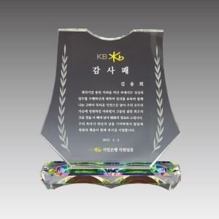

【상세/제작정보】

【인쇄/포장옵션】 | 풀칼라 / 포장불가능

【공급단가】 | 수량 | 6~ | 30~ | 50~ | 100~ | 500~
*VAT별도 | 17*19 | 70,900원 | 67,090원 | 65,450원 | 63,810원 | 62,720원
 | 19*21 | 76,810원 | 72,680원 | 70,900원 | 69,130원 | 67,950원

【상품 URL】 | https://www.synergygift.co.kr:443/src/goods_detail.php?gdno=10402

